签到系统设计
caseID | 路径 | 测试点描述 | step No. | 操作步骤 | 数据选择 | 预期结果 | P/F | 表单编号 | 备注
 | 基本 | 签到界面自动开启 | 1 | 每日刷新后，玩家首次登陆游戏，查看签到界面触发情况 | 当日有可签到内容 | 自动弹出签到界面 | P
 |  |  |  |  | 当日无可签到内容，有补签内容 | 不会自动弹出签到界面 | P
 |  |  |  |  | 当日无可签到内容，无补签内容 | 不会自动弹出签到界面 | P
 |  |  |  |  | 当日已签到 | 不会自动弹出签到界面 | P

 | 基本 | 签到图标红点显示 | 1 | 登陆游戏，查看签到图标红点显示情况 | 当前有可进行的签到 | 右上角有红点显示 | P
 |  |  |  |  | 当前有可进行的补签 | 右上角有红点显示 | P
 |  |  |  |  | 当前无可进行的签到及补签 | 右上角无红点 | P
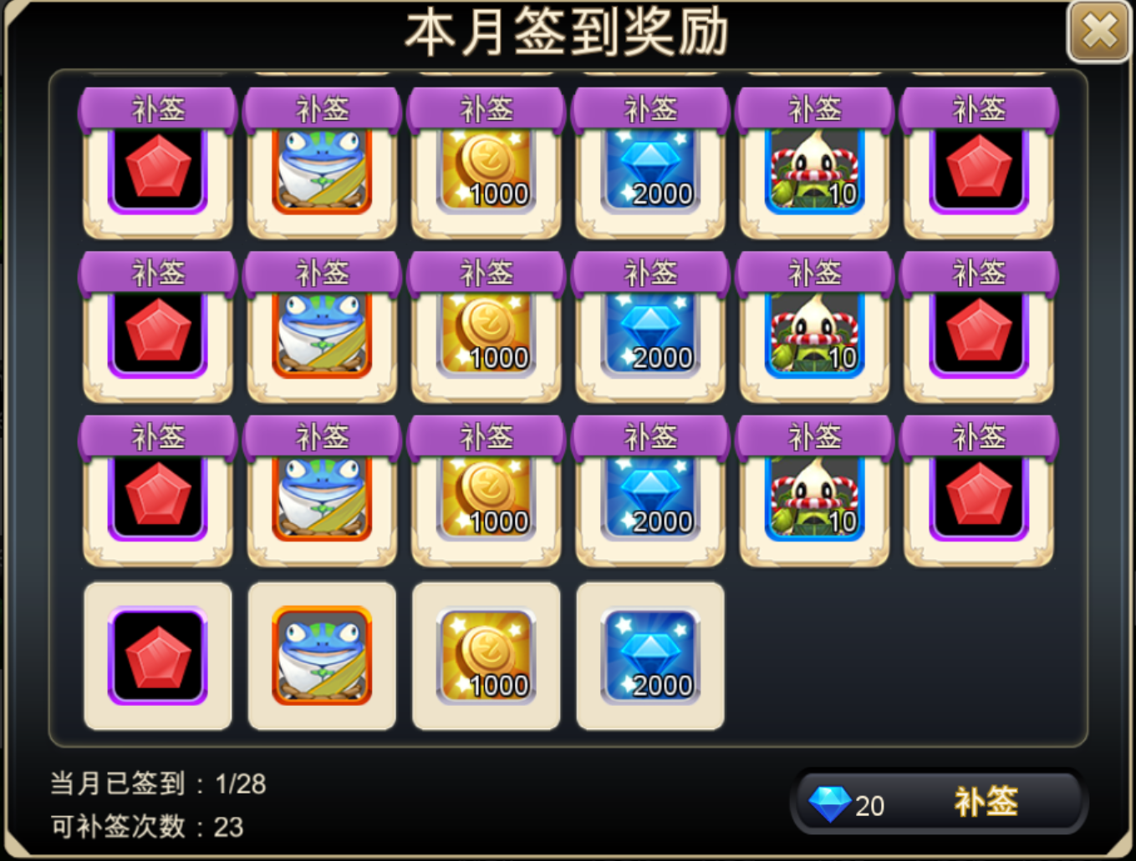
 |  |  | 2 | 打开签到界面后，关闭，查看红点显示情况 | 当前有可进行的签到 | 右上角有红点显示 | P
 |  |  |  |  | 当前已签到但有可进行的补签 | 右上角红点消失 | F | 2229
 |  |  |  |  | 当前无可进行的签到及补签 | 右上角无红点 | P
 |  |  | 3 | 退出游戏重新登录，查看红点显示情况 | 当前有可进行的签到 | 右上角有红点显示 | P
 |  |  |  |  | 当前有可进行的补签 | 右上角有红点显示 | P
 |  |  |  |  | 当前无可进行的签到及补签 | 右上角无红点 | P

 | 基本 | 签到界面 | 1 | 玩家点击主界面签到按钮，查看触发情况 |  | 打开签到界面 | P
 |  |  | 2 | 查看签到界面显示情况 |  | 包括界面标题，签到次数，奖励内容，补签相关，关闭按钮 | P
 |  |  | 3 | 查看签到界面标题 |  | 显示为“本月签到奖励” | P
 |  |  | 4 | 查看签到次数 | 查看显示位置 | 位置样式如图 | P
 |  |  |  |  | 查看显示内容 | 显示为“当月已签到：n/m” | P
 |  |  | 5 | 查看签到次数显示规则 | 本月29天，已签到1天 | 显示为“当月已签到：1/29” | P
 |  |  |  |  | 本月29天，已签到10天，未补签 | 显示为“当月已签到：10/29” | P
 |  |  |  |  | 本月29天，已签到10天，有补签 | 显示为“当月已签到：10/29” | P
 |  |  |  |  | 本月30天，已签到10天 | 显示为“当月已签到：10/30” | P
 |  |  |  |  | 本月31天，已签到10天 | 显示为“当月已签到：10/30” | P
 |  |  | 6 | 查看奖励内容 | 查看界面布局-30天 | 样式如图，5行6列 | P
 |  |  |  |  | 查看界面布局-不足30天 | 样式如图，5行6列，剩余显示空格子 | P
 |  |  |  |  | 查看显示顺序 | 根据配置逐格显示奖励图标 | P
 |  |  |  |  | 查看拖动情况 | 可以拖动显示 | P
 |  |  |  |  | 查看tips情况 | 支持tips显示 | P
 |  |  | 7 | 查看奖励内容样式 | 未签到领取且不可领取的奖励 | 显示为彩色样式 | P
 |  |  |  |  | 当日签到可领取的奖励 | 显示为彩色样式，奖励周边有特效环绕 | P
 |  |  |  |  | 可以通过补签领取的奖励 | 显示为彩色样式，奖励右上有补签图标 | P
 |  |  |  |  | 已领取的奖励 | 奖励灰色遮罩，右下角有绿色对勾图标 | P
 |  |  | 8 | 点击奖励图标，查看触发情况 |  | 详见“签到奖励领取规则” | P
 |  |  | 9 | 查看补签相关内容显示情况 | 查看显示位置 | 显示位置样式如图 | P
 |  |  |  |  | 查看显示内容-当月无补签 | 不显示补签相关次数 | F | 2231
 |  |  |  |  | 查看显示内容-当月可补签 | 包括当月可补签次数以及补签按钮 | P
 |  |  | 10 | 查看当月可补签次数显示 |  | 显示为：可补签次数：n | P
 |  |  |  |  | 本月可补签次数为1 | 显示为：可补签次数：1 | P
 |  |  |  |  | 本月可补签次数为20 | 显示为：可补签次数：20 | P
 |  |  | 11 | 查看补签按钮显示 | 查看显示样式 | 显示为“钻石数+补签” | P
 |  |  |  |  | 查看钻石数量显示 | 详见“补签消耗切页” | P
 |  |  | 12 | 查看关闭按钮 |  | 样式位置如图 | P
 |  |  | 13 | 点击关闭按钮，查看触发情况 |  | 界面关闭 | P
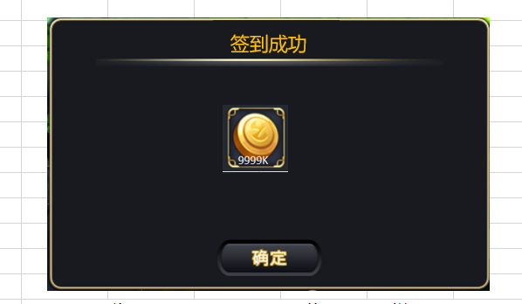
 | 基本 | 签到奖励领取规则 | 1 | 打开签到界面，点击相关奖励图标，查看触发情况 | 未签到领取且不可领取的奖励 | 弹出tips | P
 |  |  |  |  | 当日签到可领取的奖励 | 弹出奖励领取界面 | P
 |  |  |  |  | 可以通过补签领取的奖励 | 弹出tips | P
 |  |  |  |  | 已领取的奖励 | 弹出tips | P
 |  |  | 2 | 查看奖励领取界面-非整只宠物 | 查看界面样式 | 样式如图，伴有领取奖励特效效果 | P
 |  |  |  |  | 查看界面内容 | 显示奖励图标，与签到奖励一致 | F | 2228
 |  |  |  |  | 查看奖励图标tips支持情况 | 支持tips显示 | P
 |  |  | 3 | 点击确定按钮，查看触发情况 |  | 界面关闭，获得奖励 | P
 |  |  |  |  | 查看客户端奖励获得情况 | 获得奖励与配置一致 | P
 |  |  |  |  | 查看服务器奖励获得情况 | 获得奖励与配置一致 | P
 |  |  | 4 | 查看奖励领取情况-整只宠物 |  | 则弹出宠物获得界面（样式同抽蛋） | P
 |  |  | 5 | 签到成功后，查看界面变化情况 | 查看图标样式 | 图标变为已签到样式 | P
 |  |  |  |  | 查看签到次数 | 签到次数+1 | P

 | 基本 | 签到界面移动规则 | 1 | 签到后，第一行内容已经成功签到，查看签到界面变化情况 |  | 该行内容整体向上移动一层 | P
 |  |  | 2 | 重新打开界面，查看显示情况 | 不进行操作，直接查看 | 已签到完的一行不显示 | P
 |  |  |  |  | 进行拖动操作，查看显示情况 | 可以查看之前签到的内容 | P

 | 基本 | 补签内容显示情况 | 1 | 当月存在补签，打开签到界面，查看补签内容显示情况 |  | 未补签的奖励显示在签到奖励后面 | P
 |  |  |  |  | 当前可签到次数为6次，当天已签到，共已签到5次 | 奖励列表中前5个为已签到样式，第6个为补签样式 | P
 |  |  |  |  | 当前可签到次数为7次，当天未签到，共已签到5次 | 奖励列表中前5个位已签到样式，第6个为可签到样式，第7个位补签样式 | P
 |  |  |  |  | 当前可签到次数为7次，当天未签到，共已签到0次 | 奖励列表中第一个为可签到样式，后6个为补签样式 | P
 |  |  | 2 | 点击补签按钮，查看触发情况 | 当日未进行签到 | 弹出提示信息，提示信息ID：Sign_buqian_001 | P
 |  |  |  |  | 当日已完成签到 | 进行补签所需钻石数量检测 | P
 |  |  | 3 | 查看补签所需钻石数量检测情况 | 玩家拥有钻石数小于补签需要钻石数 | 弹出钻石充值界面 | P
 |  |  |  |  | 玩家拥有钻石数大于等于补签所需钻石数 | 签到成功，弹出奖励领取界面 | P
 |  |  | 4 | 查看奖励领取界面 |  | 与签到领取奖励界面规则一致 | P
 |  |  | 5 | 查看补签奖励领取情况 | 查看客户端奖励获得情况 | 获得奖励与配置一致 | P
 |  |  |  |  | 查看服务器奖励获得情况 | 获得奖励与配置一致 | P
 |  |  | 6 | 查看界面补签情况 | 查看奖励内容区域 | 可补签奖励中的第一个格子变为已签到样式 | P
 |  |  |  |  | 查看补签次数变化 | 补签次数-1 | P
 |  |  |  |  | 查看已签到次数变化 | 签到次数+1 | P
 |  |  |  |  | 查看补签消耗钻石数变化 | 消耗钻石数根据实际情况刷新 | P

 | 分支 | 首次开服签到情况 | 1 | 服务器开服时间不在自然月第一天（假设5号开服），查看签到界面显示情况 |  | 根据开服时间和玩家签到情况显示 | P
 |  |  |  |  | 开服后1天，玩家未签到 | 显示第1个格子为可签到样式,第2-5个格子显示可补签 | P
 |  |  |  |  | 开服后1天，玩家已签到 | ,第2-5个格子显示可补签 | P
 |  |  |  |  | 开服后10天，玩家签到5天，未签到5天 | 显示前5个格子为已签到样式，6-15个格子显示可补签样式 | P

 | 基本 | 签到界面刷新规则 | 1 | 打开签到界面，等待0点刷新（当月内），查看刷新时变化情况 | 查看界面 | 界面自动关闭 | F | 2232
 |  |  |  |  | 重开界面，查看签到内容变化情况 | 签到内容刷新 | F | 2233
 |  |  | 2 | 打开签到界面，等待0点刷新（跨月），查看刷新时变化情况 | 查看界面 | 界面自动关闭 | F | 2232
 |  |  |  |  | 重开界面，查看签到内容变化情况 | 签到内容刷新为下一个月的签到内容 | F | 2234

 |  |  | 1 | 等待0点刷新后（当月内），查看刷新时变化情况 | 查看界面 | 界面不会自动开启 | P
 |  |  |  |  | 打开界面，查看签到内容变化情况 | 签到内容刷新 | P
 |  |  | 2 | 等待0点刷新后（跨月），打开签到界面，查看刷新时变化情况 | 查看界面 | 界面不会自动开启 | P
 |  |  |  |  | 打开界面，查看签到内容变化情况 | 签到内容刷新为下一个月的签到内容 | F | 2234

 | 基本 | 签到后跨天 | 1 | 点击签到时一刻，恰好0点跨天更新，查看触发情况 |  | 可以签到成功 |  |  | 测不了
 |  |  | 2 | 点击签到时一刻，恰好0点跨月更新，查看触发情况 |  | 下月第一天签到成功

 | bug相关
 | 基本 | 全部签到样式显示 | 1 | 本月31天，配置可签到为30天，已签到29天，第30天未签到，第31天登陆时，查看显示情况 |  | 第30个签到格子显示为签到样式 | f | 2240
 |  |  | 2 | 点击第30个格子 |  | 可成功签到 | P

UI测试
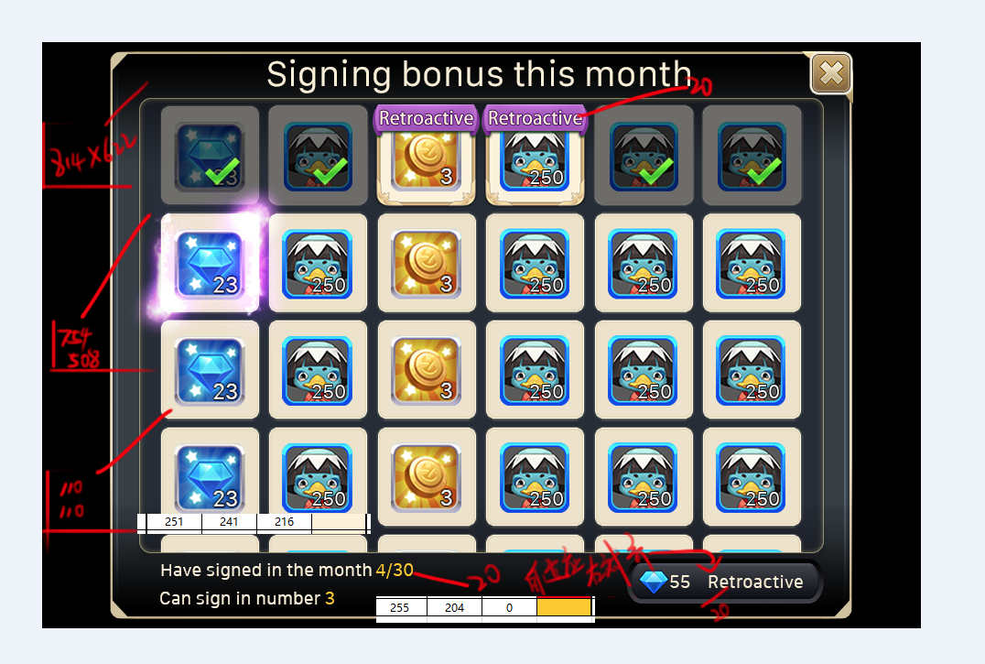

2223
2236
2235
2237

